Sheet1
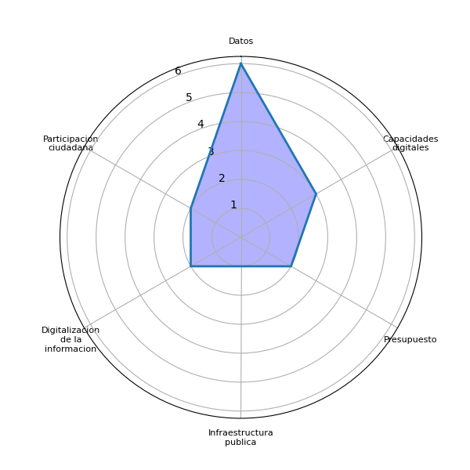
Sector | P1 | Datos | Agenda digital | Capacidades digitales | Gobernanza | Brecha digital | Marco legal | Interoperabilidad | Identidad digital | Voluntad política | Presupuesto | Infraestructura publica | Pasarela de pagos | Simplificar tramites | Actualizar guatecompras | Digitalizacion de la informacion | Difusion del eGob | Colaboracion intersectorial | Intercambio de experiencias | Participacion ciudadana | Estandarizacion tecnologica
sacapulas | Seria de tanta utilidad conocer datos que influyen para el analisis y toma de decisiones en el area comunitaria | 1 | 0 | 0 | 0 | 0 | 0 | 0 | 0 | 0 | 0 | 0 | 0 | 0 | 0 | 0 | 0 | 0 | 0 | 0 | 0
santa cruz del quiche | Ayuda una persona o grupos para su participacion en espacios de participacion | 0 | 0 | 0 | 0 | 0 | 0 | 0 | 0 | 0 | 0 | 0 | 0 | 0 | 0 | 0 | 0 | 0 | 0 | 0 | 0
santa cruz del quiche | Tienen un objeto claro de fundamento y sustento para tener las bases de exigencia para la correcta ejecucion de los proyectos y programas vigentes, tanto del ambito del Ejecutivo como del aspecto Municipal | 0 | 0 | 0 | 0 | 0 | 0 | 0 | 0 | 0 | 0 | 0 | 0 | 0 | 0 | 0 | 0 | 0 | 0 | 0 | 0
santa cruz del quiche | Ayudarla a fomentar la innovacion en las comunidades rurales, ayudarla a mejorar la transparencia | 0 | 0 | 0 | 0 | 0 | 0 | 0 | 0 | 0 | 0 | 0 | 0 | 0 | 0 | 0 | 0 | 0 | 0 | 0 | 0
chinique | Porque nos da a conocer en la informacion de inversion gasto del presupuesto | 0 | 0 | 0 | 0 | 0 | 0 | 0 | 0 | 0 | 1 | 0 | 0 | 0 | 0 | 0 | 0 | 0 | 0 | 0 | 0
chichicastenango | En realidad los que sepan leer y escribir ayudaria. Pero hoy en estos dias nuestras autoridades muchos son analfabetos y no dan interes por esos procesos, es mas si estan bien dominados bajo la presion de los alcaldes corruptos | 0 | 0 | 0 | 0 | 0 | 0 | 0 | 0 | 0 | 0 | 0 | 0 | 0 | 0 | 0 | 0 | 0 | 0 | 0 | 0
santa cruz del quiche | Mejorar la atencion al sistema Enventivo Mejorar las condiciones de vida de los alumnos Detectar necesidades de construccion para mejorar las instituciones | 0 | 0 | 0 | 0 | 0 | 0 | 0 | 0 | 0 | 0 | 0 | 0 | 0 | 0 | 1 | 0 | 0 | 0 | 0 | 0
patzite | Fuente de informacion efectiva en toma de decisiones, sistema educativo, fortalecer la informacion, los presupuestos asignados | 0 | 0 | 1 | 0 | 0 | 0 | 0 | 0 | 0 | 1 | 0 | 0 | 0 | 0 | 1 | 0 | 0 | 0 | 0 | 0
san pedro jocopilas | Educacion Alimentacion Servicio Economia | 0 | 0 | 0 | 0 | 0 | 0 | 0 | 0 | 0 | 0 | 0 | 0 | 0 | 0 | 0 | 0 | 0 | 0 | 0 | 0
santa cruz del quiche | Obteniendo informacion veridica Que los grupos Ajaijab o consejos de Ajaijab tengan el manejo de los lugares sagrados | 0 | 0 | 0 | 0 | 0 | 0 | 0 | 0 | 0 | 0 | 0 | 0 | 0 | 0 | 0 | 0 | 0 | 0 | 0 | 0
san bartolome jocotenango | Proporcionan un panorama, una situacion o una necesidad existente a la cual se le debe dar una respuesta Visibilizan un problema o necesidad existente para que se generen proyectos o programas que requieran una asignacion presupuestaria | 0 | 0 | 0 | 0 | 0 | 0 | 0 | 0 | 0 | 0 | 0 | 0 | 0 | 0 | 0 | 0 | 0 | 0 | 0 | 0
nebaj | Capacitacion en las comunidades rurales con las autoridades comunitarias. Capacitar a los jovenes | 0 | 0 | 1 | 0 | 0 | 0 | 0 | 0 | 0 | 0 | 0 | 0 | 0 | 0 | 0 | 0 | 0 | 0 | 0 | 0
guatemala | Son fuente de informacion para la efectiva toma de descisiones y para el analisis de los principales problemas que nos afectan, pudiendo generar propuestas y proyectos que mejoren la calidad de vida de los habitantes | 0 | 0 | 0 | 0 | 0 | 0 | 0 | 0 | 0 | 0 | 0 | 0 | 0 | 0 | 0 | 0 | 0 | 0 | 0 | 0
nebaj | Tener datos es de suma importancia porque en base a ello se puede tomar decision para el desarrollo de la comunidad | 1 | 0 | 0 | 0 | 0 | 0 | 0 | 0 | 0 | 0 | 0 | 0 | 0 | 0 | 0 | 0 | 0 | 0 | 0 | 0
santa cruz del quiche | Tener acceso, efectivo, rapido eficaz para las accione que se realizan dentro de mi municipio, Toma de decisiones y el desarrollo local | 0 | 0 | 0 | 0 | 0 | 0 | 0 | 0 | 0 | 0 | 0 | 0 | 0 | 0 | 0 | 0 | 0 | 0 | 0 | 0
santa cruz del quiche | Ayudaria para la transparencia de los proyectos ejecutados. Informacion hacia la ciudadania. Empoderando comunidades rurales. Ayudaria a la auditoria. | 0 | 0 | 0 | 0 | 0 | 0 | 0 | 0 | 0 | 0 | 0 | 0 | 0 | 0 | 0 | 0 | 0 | 0 | 0 | 0
chichicastenango | Estos datos nos ayuda para organizar la informacion sobre la auditoria social. | 1 | 0 | 0 | 0 | 0 | 0 | 0 | 0 | 0 | 0 | 0 | 0 | 0 | 0 | 0 | 0 | 0 | 0 | 1 | 0
santa cruz del quiche | Son basicas las auditorias sociales para la toma de decisiones y lo principal son los datos para cambiar y proponer rumbos en mejora de la inversion de nuestra region. La auditoria social es el reflejo de que el pueblo este enterado. | 1 | 0 | 0 | 0 | 0 | 0 | 0 | 0 | 0 | 0 | 0 | 0 | 0 | 0 | 0 | 0 | 0 | 0 | 1 | 0
santa cruz del quiche | Al tener datos concretos, se pueden tomar decisiones de mejoras, en infraestructura y atencion primaria en las necesidades comunitarias | 1 | 0 | 0 | 0 | 0 | 0 | 0 | 0 | 0 | 0 | 1 | 0 | 0 | 0 | 0 | 0 | 0 | 0 | 0 | 0
santa clara chajul | Ayuda conocer o saber lo que falta en la comunidad, ayuda a fiscalizar y monitorear lo que tiene y lo que no tiene la comunidad | 0 | 0 | 0 | 0 | 0 | 0 | 0 | 0 | 0 | 0 | 0 | 0 | 0 | 0 | 0 | 0 | 0 | 0 | 0 | 0
san antonio nueva esperanza | Priorizacion y toma de decisiones | 0 | 0 | 0 | 0 | 0 | 0 | 0 | 0 | 0 | 0 | 0 | 0 | 0 | 0 | 0 | 0 | 0 | 0 | 0 | 0
chajul | Los datos pueden ayudar en parte a la formacion para mejorar la calidad de los proyectos y servicios que presten las instituciones, si vemos que el desarrollo es integral. Sin embargo, si esto no lo trasladamos al nivel educativo como parte del pensum de estudio, tendriamos cuidados con poca capacidad de este proceso. | 1 | 0 | 1 | 0 | 0 | 0 | 0 | 0 | 0 | 0 | 0 | 0 | 0 | 0 | 0 | 0 | 0 | 0 | 0 | 0
aldea ilom | Si es muy importante porque hay necesidades y proyectos esta estipulado o presupuestado. | 0 | 0 | 0 | 0 | 0 | 0 | 0 | 0 | 0 | 0 | 0 | 0 | 0 | 0 | 0 | 0 | 0 | 0 | 0 | 0
chichicastenango | Facilita sobre informacion y dudas sobre como adquirir el proceso sobre proyectos | 0 | 0 | 0 | 0 | 0 | 0 | 0 | 0 | 0 | 0 | 0 | 0 | 0 | 0 | 0 | 0 | 0 | 0 | 0 | 0
aldea ilom |  | 0 | 0 | 0 | 0 | 0 | 0 | 0 | 0 | 0 | 0 | 0 | 0 | 0 | 0 | 0 | 0 | 0 | 0 | 0 | 0
chajul |  | 1 | 0 | 1 | 0 | 0 | 0 | 0 | 0 | 0 | 0 | 0 | 0 | 0 | 0 | 0 | 0 | 0 | 0 | 0 | 0
chichicastenango |  | 1 | 0 | 0 | 0 | 0 | 0 | 0 | 0 | 0 | 0 | 0 | 0 | 0 | 0 | 0 | 0 | 0 | 0 | 1 | 0
chinique |  | 0 | 0 | 0 | 0 | 0 | 0 | 0 | 0 | 0 | 1 | 0 | 0 | 0 | 0 | 0 | 0 | 0 | 0 | 0 | 0
guatemala |  | 0 | 0 | 0 | 0 | 0 | 0 | 0 | 0 | 0 | 0 | 0 | 0 | 0 | 0 | 0 | 0 | 0 | 0 | 0 | 0
nebaj |  | 1 | 0 | 1 | 0 | 0 | 0 | 0 | 0 | 0 | 0 | 0 | 0 | 0 | 0 | 0 | 0 | 0 | 0 | 0 | 0
patzite |  | 0 | 0 | 1 | 0 | 0 | 0 | 0 | 0 | 0 | 1 | 0 | 0 | 0 | 0 | 1 | 0 | 0 | 0 | 0 | 0
sacapulas |  | 1 | 0 | 0 | 0 | 0 | 0 | 0 | 0 | 0 | 0 | 0 | 0 | 0 | 0 | 0 | 0 | 0 | 0 | 0 | 0
san antonio nueva esperanza |  | 0 | 0 | 0 | 0 | 0 | 0 | 0 | 0 | 0 | 0 | 0 | 0 | 0 | 0 | 0 | 0 | 0 | 0 | 0 | 0
san bartolome jocotenango |  | 0 | 0 | 0 | 0 | 0 | 0 | 0 | 0 | 0 | 0 | 0 | 0 | 0 | 0 | 0 | 0 | 0 | 0 | 0 | 0
san pedro jocopilas |  | 0 | 0 | 0 | 0 | 0 | 0 | 0 | 0 | 0 | 0 | 0 | 0 | 0 | 0 | 0 | 0 | 0 | 0 | 0 | 0
santa clara chajul |  | 0 | 0 | 0 | 0 | 0 | 0 | 0 | 0 | 0 | 0 | 0 | 0 | 0 | 0 | 0 | 0 | 0 | 0 | 0 | 0
santa cruz del quiche |  | 2 | 0 | 0 | 0 | 0 | 0 | 0 | 0 | 0 | 0 | 1 | 0 | 0 | 0 | 1 | 0 | 0 | 0 | 1 | 0
 |  | 6 | 0 | 3 | 0 | 0 | 0 | 0 | 0 | 0 | 2 | 1 | 0 | 0 | 0 | 2 | 0 | 0 | 0 | 2 | 0

Sheet2
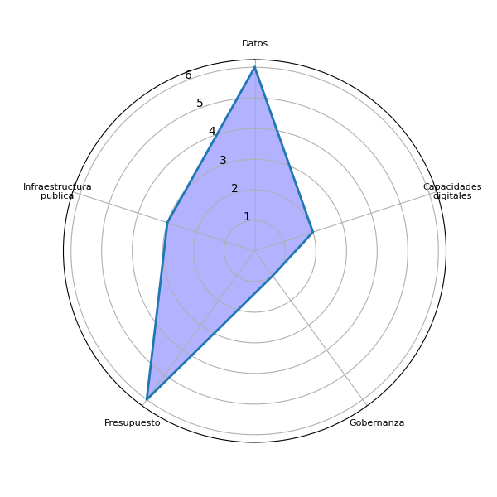
Sector | P2 | Datos | Agenda digital | Capacidades digitales | Gobernanza | Brecha digital | Marco legal | Interoperabilidad | Identidad digital | Voluntad política | Presupuesto | Infraestructura publica | Pasarela de pagos | Simplificar tramites | Actualizar guatecompras | Digitalizacion de la informacion | Difusion del eGob | Colaboracion intersectorial | Intercambio de experiencias | Participacion ciudadana | Estandarizacion tecnologica
sacapulas | Datos de desarrollo humano/Desnutricion, Salud materna/ infantil, Analfabetismo, Educacion, Pobreza Presupuesto Nacional Presupuesto Departamental Presupuesto Municipal Inversion en Proyectos Comunitarios | 1 | 0 | 0 | 0 | 0 | 0 | 0 | 0 | 0 | 1 | 0 | 0 | 0 | 0 | 0 | 0 | 0 | 0 | 0 | 0
santa cruz del quiche | Presupuesto Nacional Presupuesto Departamental Presupuesto Municipal | 0 | 0 | 0 | 0 | 0 | 0 | 0 | 0 | 0 | 1 | 0 | 0 | 0 | 0 | 0 | 0 | 0 | 0 | 0 | 0
santa cruz del quiche | Iniciando por tener la informacion de proyectos al ejecutar, es un buen punto de partida para iniciar a recolectar datos que sirven de proyeccion para fiscalizar de manera responsable | 1 | 0 | 0 | 0 | 0 | 0 | 0 | 0 | 0 | 0 | 0 | 0 | 0 | 0 | 0 | 0 | 0 | 0 | 0 | 0
santa cruz del quiche | Conocer el Presupuesto Nacional Conocer el Presupuesto Departamental Conocer el Presupuesto Municipal | 0 | 0 | 0 | 0 | 0 | 0 | 0 | 0 | 0 | 1 | 0 | 0 | 0 | 0 | 0 | 0 | 0 | 0 | 0 | 0
chinique | Presupuesto. Listado de proyectos de los ministerios de Gobierno, En que se gasta | 0 | 0 | 0 | 1 | 0 | 0 | 0 | 0 | 0 | 1 | 0 | 0 | 0 | 0 | 0 | 0 | 0 | 0 | 0 | 0
chichicastenango | Pues necesitara unas capacitaciones para nuestras autoridades. Para dar seguimiento a estos procesos que va a favor de los intereses y bienes del pueblo | 0 | 0 | 1 | 0 | 0 | 0 | 0 | 0 | 0 | 0 | 0 | 0 | 0 | 0 | 0 | 0 | 0 | 0 | 0 | 0
santa cruz del quiche | Estructura Vial Numero de maestros | 0 | 0 | 0 | 0 | 0 | 0 | 0 | 0 | 0 | 0 | 0 | 0 | 0 | 0 | 0 | 0 | 0 | 0 | 0 | 0
patzite | Estadistica, desnutricion infantil Infraestructura Vial Desempleo Cobertura en infraestrucutra Acceso a servicios basicos | 0 | 0 | 0 | 0 | 0 | 0 | 0 | 0 | 0 | 0 | 1 | 0 | 0 | 0 | 0 | 0 | 0 | 0 | 0 | 0
san pedro jocopilas | Fortalecer la educacion Sobre todo analizar como plasmar actos para mejorar la economia | 0 | 0 | 0 | 0 | 0 | 0 | 0 | 0 | 0 | 0 | 0 | 0 | 0 | 0 | 0 | 0 | 0 | 0 | 0 | 0
santa cruz del quiche | Titulos de las tierras comunales del departamento de Quiche | 0 | 0 | 0 | 0 | 0 | 0 | 0 | 0 | 0 | 0 | 0 | 0 | 0 | 0 | 0 | 0 | 0 | 0 | 0 | 0
san bartolome jocotenango | Estadistica Informes cualitativos Informacion Publica veraz, confiable y practica Informacion en Idiomas mayas | 0 | 0 | 0 | 0 | 0 | 0 | 0 | 0 | 0 | 0 | 0 | 0 | 0 | 0 | 0 | 0 | 0 | 0 | 0 | 0
nebaj | Con informacion. Participacion. Propuesta. Toma de decisiones. Ejecucion transparencia. | 0 | 0 | 0 | 0 | 0 | 0 | 0 | 0 | 0 | 0 | 0 | 0 | 0 | 0 | 0 | 0 | 0 | 0 | 0 | 0
guatemala | Indice de desnutricion infantil. Estadistica de desercion infantil escolar. Tasa de desempleo y acceso a una vivienda digna. Porcentaje de cobertura de infraestructura vial y acceso a servicios basicos. | 0 | 0 | 0 | 0 | 0 | 0 | 0 | 0 | 0 | 0 | 1 | 0 | 0 | 0 | 0 | 0 | 0 | 0 | 0 | 0
nebaj | Desnutricion. Migracion. Educacion. Infraestructura. | 0 | 0 | 0 | 0 | 0 | 0 | 0 | 0 | 0 | 0 | 1 | 0 | 0 | 0 | 0 | 0 | 0 | 0 | 0 | 0
santa cruz del quiche | Datos sobre presupuesto municipal ingreso y gasto. Migracion. Datos demograficos, distribucion por edades y sexo, identidad de genero, orientacion sexual. Datos sobre vacunacion. Niveles de empleo y desempleo. Estado de carreteras. Estadistica sobre criminalidad | 1 | 0 | 0 | 0 | 0 | 0 | 0 | 0 | 0 | 1 | 0 | 0 | 0 | 0 | 0 | 0 | 0 | 0 | 0 | 0
santa cruz del quiche | Llevar la informacion a las comunidades. Acceso a un telefono inteligente en las comunidades rurales. Participacion en charlas. Conocimiento. | 0 | 0 | 1 | 0 | 0 | 0 | 0 | 0 | 0 | 0 | 0 | 0 | 0 | 0 | 0 | 0 | 0 | 0 | 0 | 0
chichicastenango | Necesitamos la informacion sobre la proyeccion de proyectos para la toma de decision. | 0 | 0 | 0 | 0 | 0 | 0 | 0 | 0 | 0 | 0 | 0 | 0 | 0 | 0 | 0 | 0 | 0 | 0 | 0 | 0
santa cruz del quiche | La inversion local central de proveedores, avances y proyeccion el respaldo del rumbo de la inversion del municipio | 0 | 0 | 0 | 0 | 0 | 0 | 0 | 0 | 0 | 0 | 0 | 0 | 0 | 0 | 0 | 0 | 0 | 0 | 0 | 0
santa cruz del quiche | Por ser de area urbana, los datos son estadisticos, unicamente. | 1 | 0 | 0 | 0 | 0 | 0 | 0 | 0 | 0 | 0 | 0 | 0 | 0 | 0 | 0 | 0 | 0 | 0 | 0 | 0
santa clara chajul | Saber cuanto dinero invirtio le alcalde municipal en el bacheo de las carrteras. Saber como se distribuye la alimentacion a las comunidades mas necesitadadas. | 0 | 0 | 0 | 0 | 0 | 0 | 0 | 0 | 0 | 0 | 0 | 0 | 0 | 0 | 0 | 0 | 0 | 0 | 0 | 0
san antonio nueva esperanza | Donde se fue el presupuesto de la carretera de zona paz de chicaman a Ixcan. Donde o que paso el presupuesto de carretera de argentina patulul a napole zona reyna. | 0 | 0 | 0 | 0 | 0 | 0 | 0 | 0 | 0 | 1 | 0 | 0 | 0 | 0 | 0 | 0 | 0 | 0 | 0 | 0
chajul | Creo importante hacer un esfuerzo de trasladar datos tecnicos a una mirada comunitaria y escolar. Nivel de pobreza. Desnutricion. Educacion. Canasta basica. Salario minimo. Migracion. Calidad de gasto publico. | 1 | 0 | 0 | 0 | 0 | 0 | 0 | 0 | 0 | 0 | 0 | 0 | 0 | 0 | 0 | 0 | 0 | 0 | 0 | 0
aldea ilom | Poner los datos por medio alternativa cables radios, comunitarios, redes sociales. | 1 | 0 | 0 | 0 | 0 | 0 | 0 | 0 | 0 | 0 | 0 | 0 | 0 | 0 | 0 | 0 | 0 | 0 | 0 | 0
chichicastenango | Informacion de proyectos. Informacion sobre cuanto es el fondo del departamento o el municipio. Informacion de como gestionar proyectos. | 0 | 0 | 0 | 0 | 0 | 0 | 0 | 0 | 0 | 0 | 0 | 0 | 0 | 0 | 0 | 0 | 0 | 0 | 0 | 0
aldea ilom |  | 1 | 0 | 0 | 0 | 0 | 0 | 0 | 0 | 0 | 0 | 0 | 0 | 0 | 0 | 0 | 0 | 0 | 0 | 0 | 0
chajul |  | 1 | 0 | 0 | 0 | 0 | 0 | 0 | 0 | 0 | 0 | 0 | 0 | 0 | 0 | 0 | 0 | 0 | 0 | 0 | 0
chichicastenango |  | 0 | 0 | 1 | 0 | 0 | 0 | 0 | 0 | 0 | 0 | 0 | 0 | 0 | 0 | 0 | 0 | 0 | 0 | 0 | 0
chinique |  | 0 | 0 | 0 | 1 | 0 | 0 | 0 | 0 | 0 | 1 | 0 | 0 | 0 | 0 | 0 | 0 | 0 | 0 | 0 | 0
guatemala |  | 0 | 0 | 0 | 0 | 0 | 0 | 0 | 0 | 0 | 0 | 1 | 0 | 0 | 0 | 0 | 0 | 0 | 0 | 0 | 0
nebaj |  | 0 | 0 | 0 | 0 | 0 | 0 | 0 | 0 | 0 | 0 | 1 | 0 | 0 | 0 | 0 | 0 | 0 | 0 | 0 | 0
patzite |  | 0 | 0 | 0 | 0 | 0 | 0 | 0 | 0 | 0 | 0 | 1 | 0 | 0 | 0 | 0 | 0 | 0 | 0 | 0 | 0
sacapulas |  | 1 | 0 | 0 | 0 | 0 | 0 | 0 | 0 | 0 | 1 | 0 | 0 | 0 | 0 | 0 | 0 | 0 | 0 | 0 | 0
san antonio nueva esperanza |  | 0 | 0 | 0 | 0 | 0 | 0 | 0 | 0 | 0 | 1 | 0 | 0 | 0 | 0 | 0 | 0 | 0 | 0 | 0 | 0
san bartolome jocotenango |  | 0 | 0 | 0 | 0 | 0 | 0 | 0 | 0 | 0 | 0 | 0 | 0 | 0 | 0 | 0 | 0 | 0 | 0 | 0 | 0
san pedro jocopilas |  | 0 | 0 | 0 | 0 | 0 | 0 | 0 | 0 | 0 | 0 | 0 | 0 | 0 | 0 | 0 | 0 | 0 | 0 | 0 | 0
santa clara chajul |  | 0 | 0 | 0 | 0 | 0 | 0 | 0 | 0 | 0 | 0 | 0 | 0 | 0 | 0 | 0 | 0 | 0 | 0 | 0 | 0
santa cruz del quiche |  | 3 | 0 | 1 | 0 | 0 | 0 | 0 | 0 | 0 | 3 | 0 | 0 | 0 | 0 | 0 | 0 | 0 | 0 | 0 | 0
 |  | 6 | 0 | 2 | 1 | 0 | 0 | 0 | 0 | 0 | 6 | 3 | 0 | 0 | 0 | 0 | 0 | 0 | 0 | 0 | 0

Sheet4
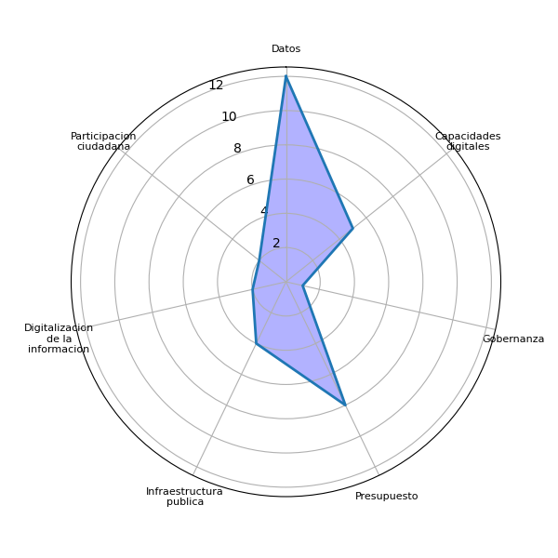
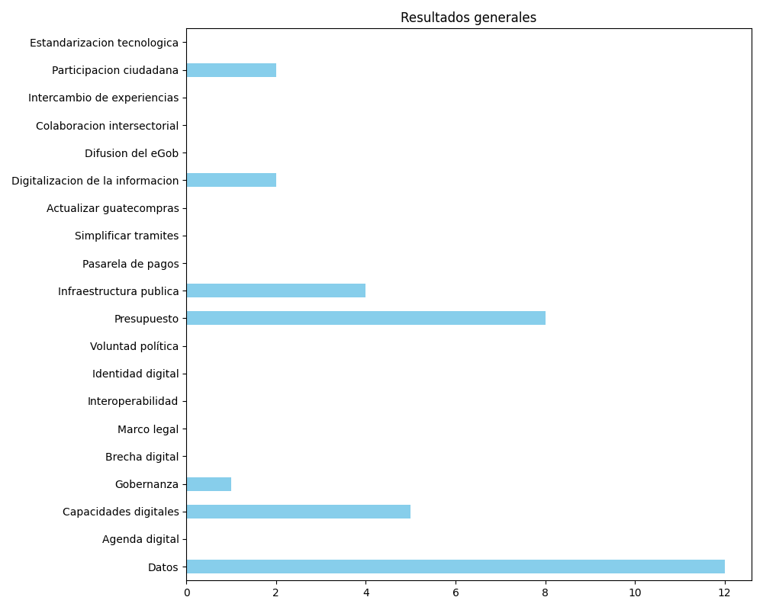
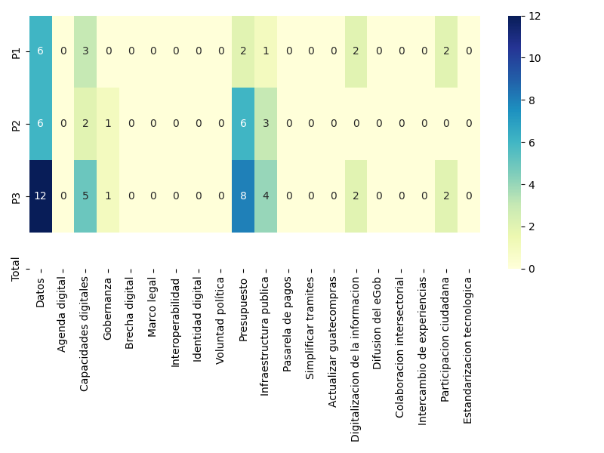
Datos | Agenda digital | Capacidades digitales | Gobernanza | Brecha digital | Marco legal | Interoperabilidad | Identidad digital | Voluntad política | Presupuesto | Infraestructura publica | Pasarela de pagos | Simplificar tramites | Actualizar guatecompras | Digitalizacion de la informacion | Difusion del eGob | Colaboracion intersectorial | Intercambio de experiencias | Participacion ciudadana | Estandarizacion tecnologica
6 | 0 | 3 | 0 | 0 | 0 | 0 | 0 | 0 | 2 | 1 | 0 | 0 | 0 | 2 | 0 | 0 | 0 | 2 | 0
6 | 0 | 2 | 1 | 0 | 0 | 0 | 0 | 0 | 6 | 3 | 0 | 0 | 0 | 0 | 0 | 0 | 0 | 0 | 0
12 | 0 | 5 | 1 | 0 | 0 | 0 | 0 | 0 | 8 | 4 | 0 | 0 | 0 | 2 | 0 | 0 | 0 | 2 | 0

